Hoja1
Articulo | Cantidad | Precio unitario | Costo Total
Archivero Melamina 4 cajones | 2 |  | 0 | 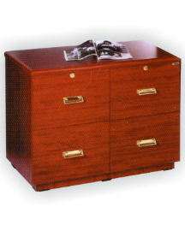
Armario Gavetas con llave grande 3 niveles | 1 |  | 0 | 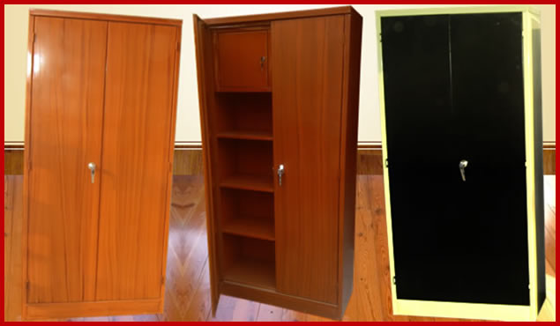
All In One Computadoras RAM 4gb Disco Duro 500gb Win8 Procesador AMD dual o quad core o Intel Core i3 | 12 |  | 0 | 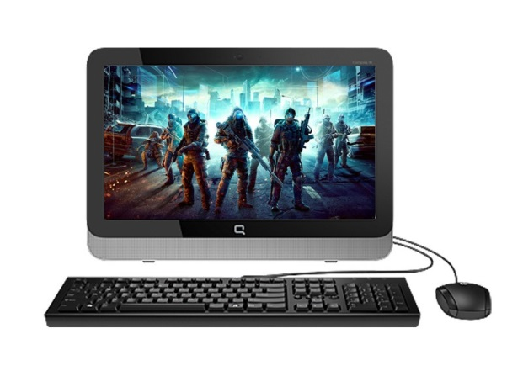
Computadora para Diseño Grafico core i7 o equivalente. Todo En Uno | 1 |  | 0 | 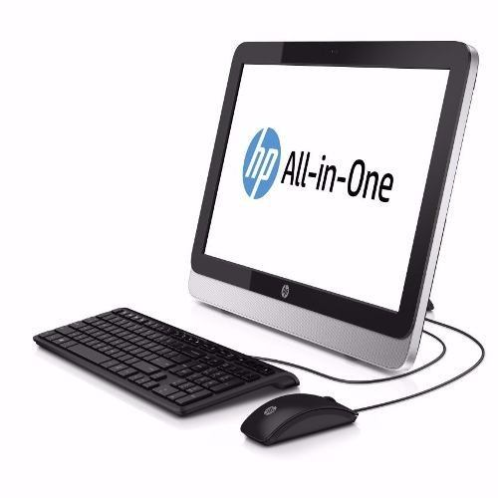
Modulo operativo en L | 3 |  | 0 | 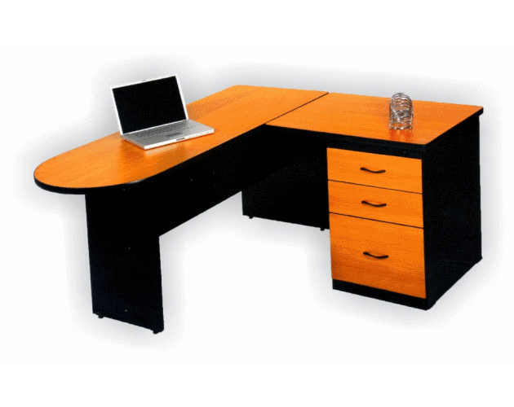
Escritorio y librero para oficina | 1 |  | 0 | 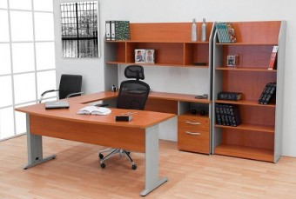
Estantes para almacenamiento 5 niveles | 2 |  | 0 | 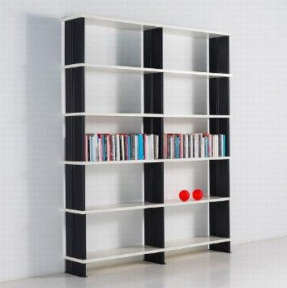
Extintor 4.5k | 1 |  | 0 | 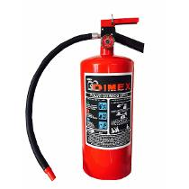
Librero grande 5 niveles | 1 |  | 0 | 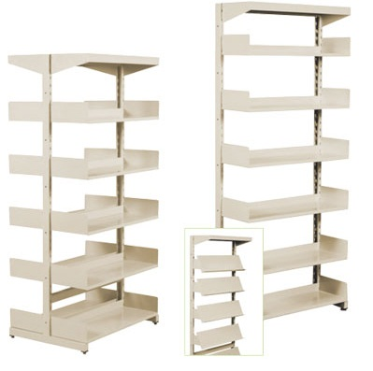
Macetas chicas ceramica 20 cm | 3 |  | 0 | 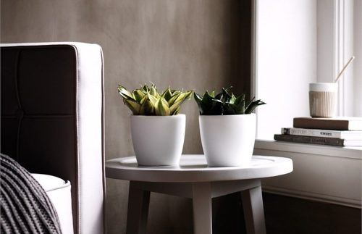
Macetas grandes ceramica 40 cm | 2 |  | 0 | 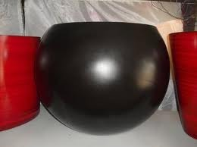
Mesa sencilla para computadora | 10 |  | 0 | 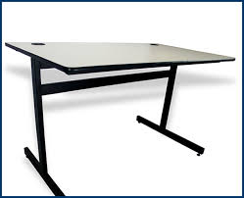
Megafono con auxiliar | 1 |  | 0 | 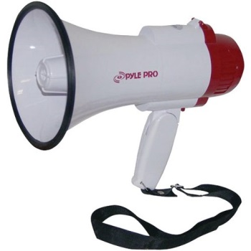
Mesa platico plegable 1.20m | 2 |  | 0 | 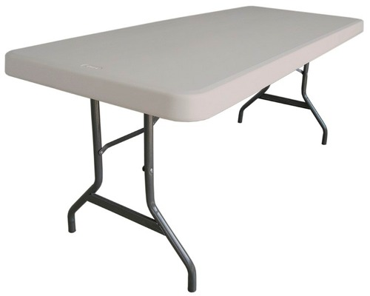
Mesa de Trabajo Plegable recta 1.83 mts | 2 |  | 0
Mesa Redonda trabajo | 2 |  | 0 | 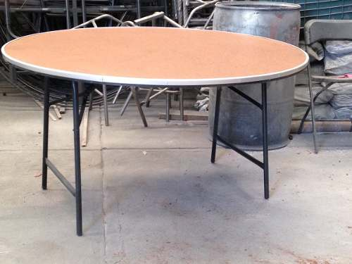
Microfono Alambrico | 1 |  | 0 | 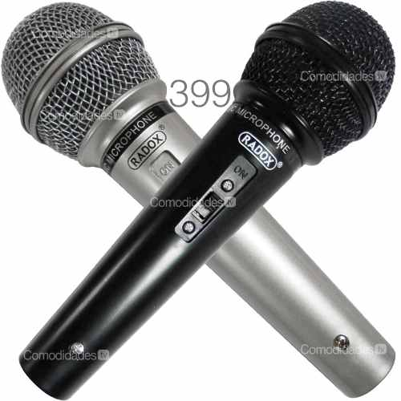
Microfono inalambrico pilas recargables | 2 |  | 0 | 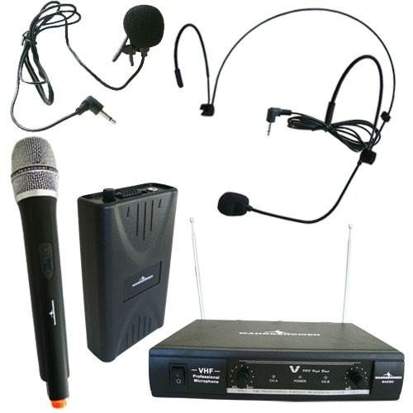
Multifuncional Laser colores, escaneado automatico, copias automaticas. | 1 |  | 0 | 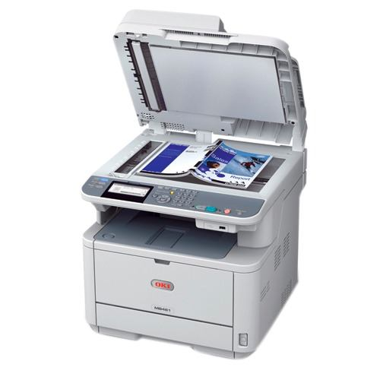
Porta Banners (Porta lonas) 85x200cm | 2 |  | 0 | 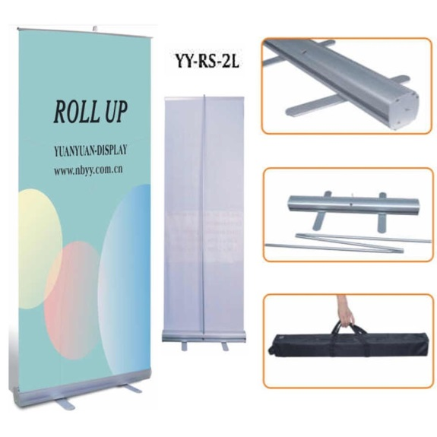
Silla Secretarial | 3 |  | 0 | 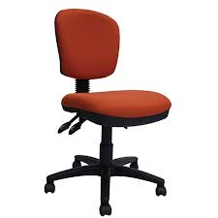
 |  |  | 0
Sillas plegables acojinadas | 16 |  | 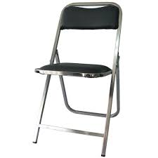 0 | 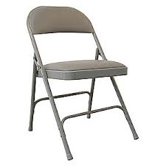
Sillas acojinada apilable | 38 |  | 0 | 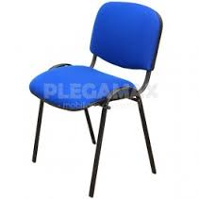
Sillon de Lectura loveseat | 2 |  | 0 | 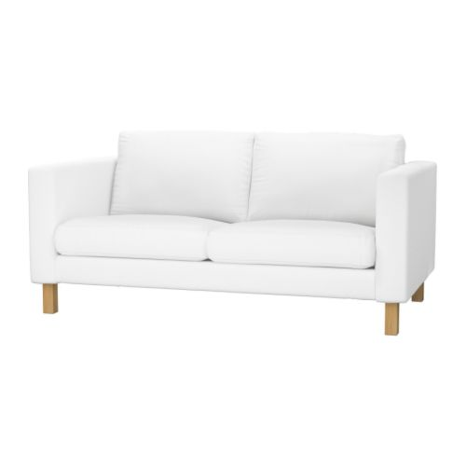
Bocinas alto poder, bluethoot, auxiliar y entrada para micrófono. De preferencia marca Berhinger o JBL | 1 |  | 0 | 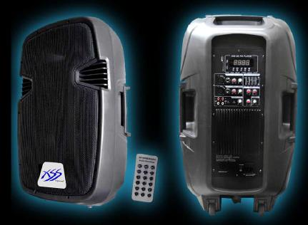
Pedestal para bocina | 2 |  | 0
Funda con teclado para tablet | 1 |  | 0 | 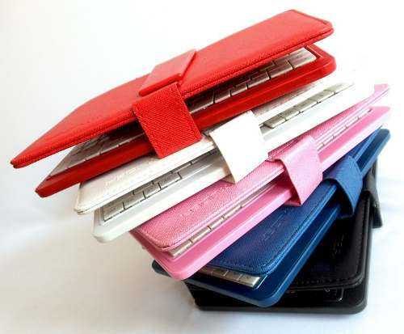
Samsung Galaxy Tab 4 De 10 Pulgadas Quadcore 3mpx 64gb | 1 |  | 0
Mica protectora vidrio templado | 1 |  | 0 | 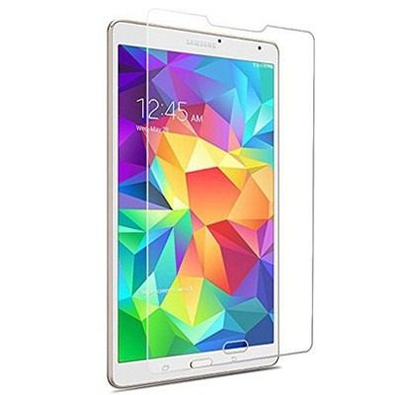
Dispensador de Agua Fría y Caliente | 1 |  | 0
Pizarron de corcho 1.20x0.9m | 1 |  | 0 | 
 |  |  | 0
Total

